Planilha1
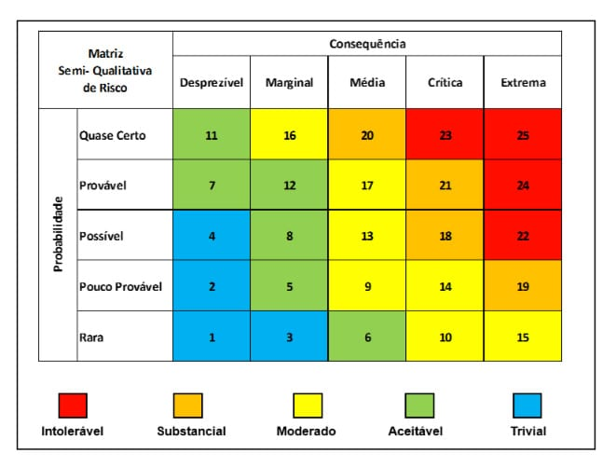
Riscos | Descrição | Abertura | Impacto | Probabilidade | Nível | Status | Estratégia
1 | Instalação irregular do software | - | Médio | Pouco provável | 9 | Aberto | Aceito
2 | Layout não funciona na resolução | - | Crítico | Pouco provável | 12 | Aberto | Aceito
3 | Atraso no envio dos templates do cliente | - | Média | Pouco provável | 9 | Aberto | Aceito
4 | Atraso no pagamento / adquirir recursos | - | Marginal | Pouco provável | 5 | Aberto | Aceito
5 | Ausência de funcionário | - | Média | Pouco provável | 9 | Aberto | Aceito
6 | Problemas com servidor | - | Crítica | Pouco provável | 14 | Aberto | Aceito
7 | Atualização do java quebra o software | - | Marginal | Possível | 8 | Aberto | Aceito
8 | Modo online não disponível | - | Crítica | Rara | 10 | Aberto | Mitigar
9 | Sistema de hierarquia não decidido pelo cliente | - | Crítica | Rara | 10 | Aberto | Aceito
10 | Configuração locais perdidas/corrompidas |  | Crítica | Rara | 10 | Aberto | Aceito

